Инфографика
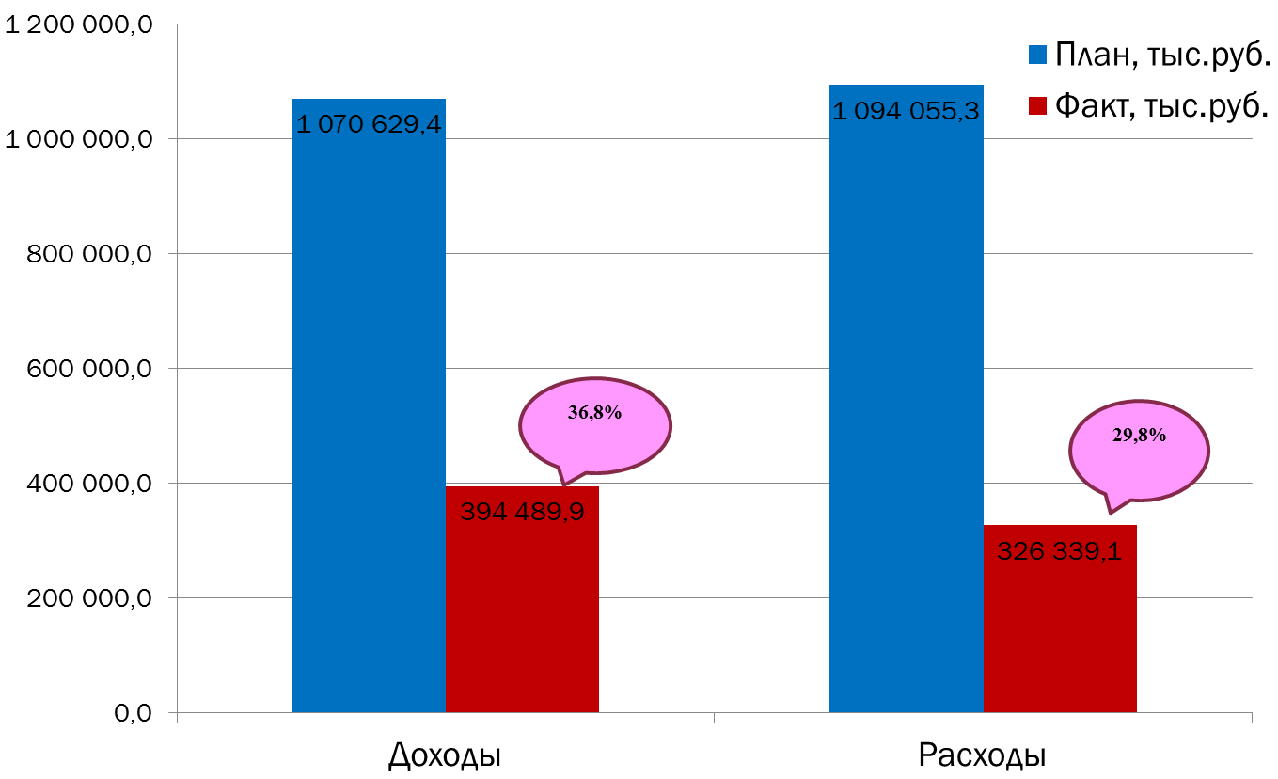
Текущее исполнение городского бюджета на 01.05.2022 г.

